დანართი N1
 |  |  |  |  |  | GWP Tbilisi | GWP Rustavi | GST | SENG | სულ რაოდენობა / Total annual QTY for all legal entities | ერთ ფასი ლარი დღგ-ს ჩთ / Unit price Gel inc VAT | სულ ფასი ლარი დღგ-ს ჩთ / Total price Gel Inc VAT | მწარმოებელი ქვეყანა /Manufactory country | ბრენდი მოდელი / Brand Model | საგარანტიო პერიოდი / Guarantee | მოწოდების ვადა / delivery term
 | დასახელება / Name | ფოტო/Photo | აღწერა/Description | მოწოდების ვადა/Delivery term | განზ | მიახლოებითი წლიური რაოდ / Approx annual QTY | მიახლოებითი წლიური რაოდ / Approx annual QTY | მიახლოებითი წლიური რაოდ / Approx annual QTY | მიახლოებითი წლიური რაოდ / Approx annual QTY | QTY
1 | ყურსასმენი / Headphone Ear Muff | 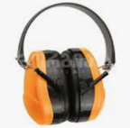 | თავზე მოსარგები, მრავალჯერადი ხმაურის დამხშობი 26 დეციბალით ამცირებს ხმაურის დონეს, აქვს PVC-ისგან დამზადებული ყურის ბალიშები, რბილი თავზე სამაგრი, მისი გამოყენება შესაძლებელია ჩაფხუტთან ერთადაც. / Adjustable on the head, multiple noise reduction reduces noise level by 26 decibels, has PVC ear cushions, soft headband, can be used with a helmet. | წელიწადში ერთხელ და/ან მოთხოვნისამებრ / Once in a year and/or under request | pcs | 100 | 10 |  |  | 110 |  | 0
2 | ყურის საცობი / Ear Plugs |  | სამშენებლო, სამთო მრეწველობა.კონუსური ფორმის ყურის საცობი ამცირებს ხმაურის დონეს 39 დეციბელით. დამზადებულია პოლიურეთანის ქაფისაგან, არის მოსახმარად რბილი და კომფორტული მსუბუქ თუ მძიმე მრეწველობაში მოსახმარად. ყურის საცობი შეიძლება გამოყენებული იქნას მრავალჯერადი ხმაურის დამხშობი აქსესუარის ქვეშ, როგორც ორმაგი დაცვა ხმაურისაგან. / Cone-shaped ear plug reduces noise level by 39 decibels. Made of polyurethane foam, it is soft and comfortable to use in light or heavy industrial applications. Earplugs can be used under multiple noise-canceling accessories for double noise protection. | წელიწადში ერთხელ და/ან მოთხოვნისამებრ / Once in a year and/or under request | pcs | 0 | 200 | 200 | 100 | 500 |  | 0
3 | ჩაფხუთი ყურის დამხშობით / Helmet with protective earmuffs included | 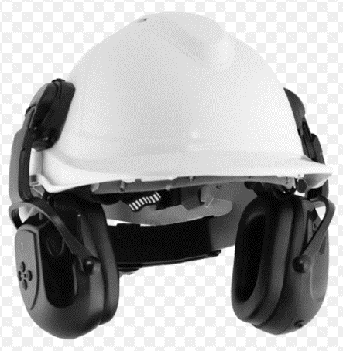 | უსაფრთხოების ჩაფხუტზე ინტეგრაციისთვის განკუთვნილი ხმაურის დამხშობი ყურსაცმები. მაგრდება ჩაფხუტზე სპეციალურად განკუთვნილ ჭრილებზე. უზრუნველყოფს კომფორტს და მაღალი ხმაურისაგან მიღებული შოკისაგან დაცვას. მასალა: ABS პლასტმასი, პვქ. ჩაფხუტის ფერი -თეთრი. ხმაურის შემცირების დონე: 25 დბ Noise canceling earmuffs for safety helmet integration. It is attached to the specially designated slots on the helmet. Provides comfort and shock protection from high noise. Material: ABS plastic, PVC. Noise reduction level: 25 dB.hamlet color -white. | წელიწადში ერთხელ და/ან მოთხოვნისამებრ / Once in a year and/or under request | pcs | 10 | 10 |  | 2 | 22 |  | 0
4 | ჩაფხუტი / Industrial safety helmet | 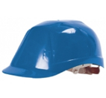 | დამცავი ინდუსტრიული ჩაფხუტი ზომის ავტომატური მარეგულირებლით კეფის არეში. გვერდებზე აღჭურვილია სავენტილაციო ნახვრეტებით, დაკეტვის ფუნქციით. ჩაფხუტზე გათვალისწინებულია ჭრილები ინტეგრირებადი სმენის დამცავების ან სახის ფარის მოსარგებად. რვა წერტილიანი შიდა ჩარჩო, რომელზეც შუბლის არეში დატანილია რბილი მასალა. ჩაფხუტი ინარჩუნებს დამცავ თვისებებს +50C /-30C ტემპერატურულ დიაპაზონში და დამზადებულია ევროპული სტანდარტის - CE EN 397-ის შესაბამისად. თეთრი და ლურჯი განაწილებით 20-80%-ზე / Protective industrial helmet with automatic size adjustment in the occipital area. The sides are equipped with ventilation holes with a closing function. Slots are provided on the helmet to fit integrated hearing protectors or a face shield. Eight-point internal frame with soft material applied in the forehead area. The helmet maintains its protective properties in the +50C /-30C temperature range and is manufactured in accordance with the European standard - CE EN 397.white and blue colort - 20-80% | წელიწადში ერთხელ და/ან მოთხოვნისამებრ / Once in a year and/or under request | pcs | 830 | 136 | 10 |  | 976 |  | 0
5 | აირწინაღის მთლიანი ნიღაბი / Air-filtering Promask (full face mask) For chlorination | 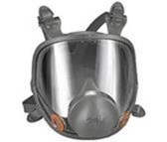 | SCOTT 5512681 ან 3M მთლიანი სახის მრავალჯერადი, მულტიფუნქციური რესპირატორი. რესპირატორის დიზაინი იდეალურად ერგება სახეს და უზრუნველჰყოფს ეფექტურ დაფარვას, საჰაერო ხვრელები ამცირებენ ჰაერის ნაკადის წინააღმდეგობას და რესპირატორის გამოყენებისგან შექმნილი დისკომფორტი და დაღლილობა მინიმუმამდეა დაყვანილი ხანგრძლივი მოხმარების დროსაც. რესპირატორი იძლევა პანორამული ხედვის საშუალებას და წინა ნაწილში განთავსებულია მეტყველების დიაფრაგმა, რაც მომხმარებელს უადვილებს გარშემომყოფებთან კომუნიკაციას. რესპირატორის შიდა ნიღაბი ამცირებს CO2 შემცველობას (<0.5%), ხოლო ფილტრის მდებარეობა კისრის დაღლილობის ალბათობას და უზრუნველოყოფს ქვედა არეალის მაღალ ხილვადობას. / 3M ან SCOTT Full face reusable, multifunctional respirator. The design of the respirator perfectly fits the face and provides effective coverage, the air holes reduce the resistance to the airflow and the discomfort and fatigue caused by the use of the respirator is minimized even during long periods of use.The respirator allows a panoramic view and a speech diaphragm is located in the front, making it easier for the user to communicate with others. The inner mask of the respirator reduces the CO2 content (<0.5%), and the location of the filter reduces the likelihood of neck fatigue and provides high visibility of the lower area. | წელიწადში ერთხელ და/ან მოთხოვნისამებრ / Once in a year and/or under request | pcs | 20 | 4 |  |  | 24 |  | 0
6 | აირწინაღის ფილტრი / Air filter Pro 2000 CF32 ABEK2P3 Combined Filter, CF22 B2P3 | 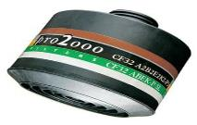 | SCOTT 5042799 Pro2000 ან 3M სერიის მყარი ნაწილაკების, ორგანული გაზებისა და ანაორთქლებისაგან დამცავი მრავალჯერადი გამოყენების ხრახნიანი კომბინირებული კარტრიჯი CF32, SCOTT-ის ნახევარსახის და მთლიანი სახის დამცავი ნიღბებისთვის. მაღალი დონის ქიმიური დაცვით. დაცვის კატეგორია: ABEK2 P3 R D. აუცილებლად უნდა ერგებოდეს ზემოდ აღნიშნულ full faced ნიღაბთან. / 3M ან SCOTT Pro2000 Series Particulate, Organic Gas and Vapor Respirator Reusable S Combination Cartridge CF32 for SCOTT Full Face Respirators. With a high level of chemical protection. Protection category: ABEK2 P3 R D | წელიწადში ერთხელ და/ან მოთხოვნისამებრ / Once in a year and/or under request | pcs | 114 | 16 |  |  | 130 |  | 0
7 | რესპორატორის ფილტრი A2 / Half-mask respirators filter | 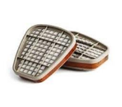 | 3M 6055 Pair of A2 Organic Vapour Filters to suit 3M™ Reusable Respirators . Provides protection against Organic Vapours with a boiling point above 65°C. | წელიწადში ერთხელ და/ან მოთხოვნისამებრ / Once in a year and/or under request | pcs | 800 | 50 | 50 |  | 900 |  | 0
8 | რესპირატორი (ნახევარ ნიღაბი) / Filter respirator (half mask), half mask respirators | 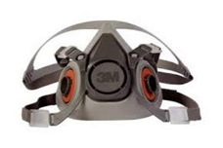 | 3M 6200 ნახევარსახის მრავალჯერადი რესპირატორი. არის მსუბუქი და მარტივად ერგება სახეს თავზე სამაგრი რეგულირებადი ზონარების საშუალებით. ეცვლება ფილტრები შესასრულებელი სამუშაოს ტიპის შესაბამისად. რესპირატორი უზრუნველჰყოფს დაცვას სხვადასხვა ტიპის ნაწილაკებისგან და ფართო სპექტრის აირების და ანაორთქლების წინააღმდეგ. / 3M™ 6200 respirator provides protection against various types of particles and against a wide range of gases and vapors.Half-face reusable respirator. It is lightweight and fits easily on the face with adjustable straps. Filters are changed according to the type of work to be performed. The respirator provides protection against various types of particles and against a wide range of gases and vapors. | წელიწადში ერთხელ და/ან მოთხოვნისამებრ / Once in a year and/or under request | pcs | 215 | 10 | 24 |  | 249 |  | 0
9 | რესპირატორი ნახშირის ფილტრით / Respirator with charcoal filter active charcoal non woven synthetic fiber disposable masks FFP2 for organic vapors | 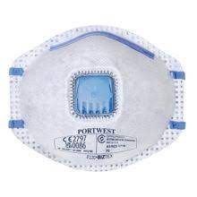 | ერთჯერადი ჭიქისებრი რესპირატორი, FFP2 დაცვის დონით, ამოსასუნთქი სარქველით, ცხვირის ფიქსატორით. რესპირატორს აქვს ნახშირის ფილტრი და იცავს ორგანული ანაორთქლების მავნე ზემოქმედებისგან. FFP2 CARBON Valved respirator .Disposable cup respirator, FFP2 protection level, exhalation valve, nose clip. The respirator has a carbon filter. | წელიწადში ერთხელ და/ან მოთხოვნისამებრ / Once in a year and/or under request | pcs | 950 | 50 | 100 | 20 | 1120 |  | 0
10 | რესპირატორი N95 / 3M 8210 N95 Particulate Respirator Face Mask | 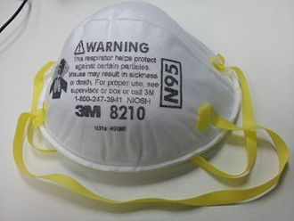 | 3M, N95, FACE MASK, ანესტეზილოგიური, ბიოლოგიურ ლაბორატორიის, კარდიოლოგიის, კოსმეტოლოგიის, სტომატოლოგიური ლაბორატორიის, სასწრაფო დახმარების დანიშნების მიხედვით. აიწრვეთოვანი დაცვით, ჰაერში არსებული ნაწილაკების მიმართ მდგრადი. N95 ფილტრით, რომელიც იჭერს ჰაერში არსებულ ნაწილაკების 95% , მათ შორის ბაქტერიებს დად ვირუსებს. / Anesthesiology, Biological Laboratory, Cardiology, Cosmetology, Dental Laboratory, Dentistry, Dermatology, Emergency Medicine, Endocrinology, Endodontics. Specifications Aerosol Type Non-Oil.This face mask is a must-have for anyone in need of reliable protection against harmful particles in the air. With its N95 particulate filter, it effectively filters out 95% of airborne particles, including those that may carry viruses and bacteria. | წელიწადში ერთხელ და/ან მოთხოვნისამებრ / Once in a year and/or under request | pcs | 50 | 0 | 20 |  | 70 |  | 0
11 | ფილტრი ნიღაბისათვის / 3M 5935 FILTER P3 COMPATIBLE WITH HALF-MASK 6200 |  | P3 ფილტრი, რომელიც გაყენებადია 3M ქიმიურ ფილტრთან ერთად 3M 6200 ნიღაბისათვის და 3M 50ქ რეტეინერისათვის. P3 filter to be used in conjunction with 3M chemical filters for 3M 6200 half mask and 3M 501 retainer | წელიწადში ერთხელ და/ან მოთხოვნისამებრ / Once in a year and/or under request | pcs | 140 | 0 |  |  | 140 |  | 0
12 | თავზე დადსამაგრებელი ფანარი / flashlight | 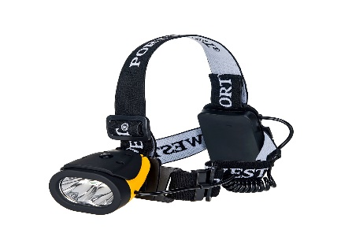 | თავის სანათი Dual Power თავზე დასამაგრებელი, მორეზინებული ფარანი, LED განათებით, დახრის კონტროლით, შესაძლებელია სინათლის მიმართვა სასურველ წერტილში. მოყვება AAA ტიპის 3 ბატარეა.განათების ძალა: 100 ლუმენი განათების დრო: 8 საათი სხივის დისტანცია: 5-10 მ. მასალა: ABS, პოლიესტერი./ Dual Power Head-mounted, rubberized lantern, with LED lights, tilt control, it is possible to direct the light to the desired point. Comes with 3 AAA type batteries. Lighting power: 100 lumensLighting time: 8 hours Beam distance: 5-10 | წელიწადში ერთხელ და/ან მოთხოვნისამებრ / Once in a year and/or under request | pcs | 526 | 0 | 6 |  | 532 |  | 0
13 | მეშახტის ფანარი / Miners СGG-5 flashlight | 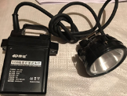 | LED – KM-206 (6000 mAH)/Chine | წელიწადში ერთხელ და/ან მოთხოვნისამებრ / Once in a year and/or under request | pcs | 529 | 25 | 6 | 2 | 562 |  | 0
14 | დამცავი ქამარი დამჭერი თოკით / HARNESS | 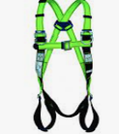 | პოლიესტერის სრული ღვედი, სიმაღლიდან ვარდნისაგან დასაცავად. გააჩნია ფოლადის ერთი D-რგოლი ზურგის არეში და გულმკერდის არეში ტექსტილის ორი მარყუჟი.მედეგობა: 25 kN. / harness to protect against falls from height. It has one steel D-ring in the back area and two textile loops in the chest area. Strength: 25 kN. | წელიწადში ერთხელ და/ან მოთხოვნისამებრ / Once in a year and/or under request | pcs | 243 | 6 |  |  | 249 |  | 0
15 | თოკი / Rope |  | კაპრონის თოკი, მჭიდრო ქსოვით, სტატიკური, ალპინისტემის, 12 მმ-ანი Soylu; SPET12 Rope for Alpinists Polyester, static rope, 12 mm | წელიწადში ერთხელ და/ან მოთხოვნისამებრ / Once in a year and/or under request | pcs | 1000 | 20 | 50 |  | 1070 |  | 0
16 | ერთჯერადი კომბინიზონი / hazard protection coverall | 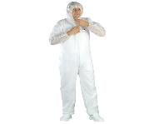 | კომბინიზონი იკვრება ელვა შესაკრავით, აქვს ელასტიკური წელი, მანჟტები და კაპიუშონი. მასალა: SPP (პოლიეთილენით დაფარული პოლიპროპილენი)გრამაჟი: 40 გრ/მ2 . ზომები: L - 1500 ცალი, XL - 800, 2 XL - 750 ცალი / hazard protection coverall. ST 40.The jumpsuit closes with a zipper, has an elasticated waist, cuffs and a hood. Material: SPP (polyethylene covered polypropylene) grammage: 40 g/m2. sizes: L - 1500 pcs, XL - 800 pcs, 2 XL - 750 pcs. | წელიწადში ერთხელ და/ან მოთხოვნისამებრ / Once in a year and/or under request | pcs | 3050 | 200 |  | 10 | 3260 |  | 0
17 | კომბინიზონი ქიმიური დაცვით / spec. Overalls for chlorinators | 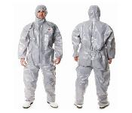 | ლამინირებული რუხი ფერის ანტისტატიკური კომბინიზონი 3/4/5/6 დონის ქიმიური დაცვით. კომბინიზონი აღჭურვილია ელასტიური მანჟეტებით მაჯასა და კოჭის არეში, ნიკაპამდე ელვა. ₾შესაკრავით, ელვაზე გადმოსაფარებელი სარქველით, კაპიუშონით. ნაკერები უკეთესი დაცვისთვის გადაწებებულია და ხელს უშლის მიკრობების ან/და ანაორთქლების შიგნით შეღწევას.მაჯების დაბოლოებაზე დატანილია ცერა თითის გამოსადები მარყუჟები, ხოლო წელის არეში დატანილია ელასტიური ჩანართი .ზომები: L -5; XL - 10, 2XL - 4 pcs. / Laminated gray antistatic overalls with level 3/4/5/6 chemical protection. The overalls are equipped with elastic cuffs at the wrists and ankles, a zipper to the chin, a flap over the zipper, and a hood. The seams are taped for better protection and prevent germs and/or vapors from getting in. There are thumb loops at the wrists and an elasticated insert at the waist.Sizes: L -5; XL - 10, 2XL - 4 pcs. | წელიწადში ერთხელ და/ან მოთხოვნისამებრ / Once in a year and/or under request | pcs | 10 | 4 | 5 |  | 19 |  | 0
18 | ჟილეთი ამრეკლებით / Vest yellow with reflectors |  | მაღალი ხილვადობის ჟილეტი, ჰორიზონტალურად განთავსებული, 5 სანტიმეტრიანი, 2 შუქ-ამრეკლი ლენტით. იკვრება ველკრო შესაკრავით. მასალა: წონა: 120 გრ ფერი ყვითელი. ზომები: L - 200; XL - 160; 2 XL - 100. High visibility vest, horizontally positioned, with 5 cm, 2 reflective tapes. Fastens with velcro. Material: Weight: 120 gr color yellow. sizes: L - 200; XL - 160; 2 XL - 100. | წელიწადში ერთხელ და/ან მოთხოვნისამებრ / Once in a year and/or under request | pcs | 400 | 60 |  |  | 460 |  | 0
19 | ქიმიური წინსაფარი / PVC APRON chemical |  | ქიმიური ნივთიერებებისგან დამცავი წინსაფარი, დამზადებულია PVC-ში ორმაგად ამოვლებული პოლიესტერისგან. Chemical resistant apron made of polyester double coated in PVC. 110×75 cm. Thickness: 0.30 mm. | წელიწადში ერთხელ და/ან მოთხოვნისამებრ / Once in a year and/or under request | pcs | 12 | 4 | 2 |  | 18 |  | 0
20 | საწვიმარი, ლაბადა / raincoat | 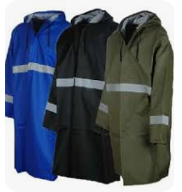 | ლურჯი ფერის საწვიმარი ლაბადა. აღჭურვილია მაღალ საყელოში ჩაკეცილი კაპიუშონით, ელასტიური მანჟეტებით, ქარმედეგი და წყალგაუმტარი სარქველით დაფარული ელვა შესაკრავით. ასევე, სარქველიანი ორი ჯიბით და სავენტილაციო ნასვრეტებით იღლიის არეში. მასალა: პოლიესტერით დაფარული წყალგაუმტარი PVC.სიმკვრივე: 185 გრ. მკლავებზე და წელზე ამრეკლით. ზომები: L - 200 ცალი; XL-450; 2XL-450; 3XL - 204. / Blue rain coat. Featuring a hood with a high collar, elasticated cuffs, and a windproof and waterproof valve with a covered zipper. Also, with two flap pockets and ventilation holes in the armpit area. Material: waterproof PVC coated with polyester. Density: 185 gr.with reflectors on arms and body. sizes: L - 200 pcs; XL-500; 2XL-482; 3XL - 200 | წელიწადში ერთხელ და/ან მოთხოვნისამებრ / Once in a year and/or under request | pcs | 1215 | 120 | 41 | 6 | 1382 |  | 0
21 | დამცავი სათვალე / Protective eye glasses – Spectacle | 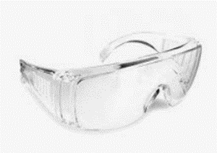 | სათვალეს აქვს წინა და გვერდითი დაცვა და პანორამული ხედვა. იდეალურად მოსახმარია მხედველობის სათვალესთან ერთად. გამჭვირვალე. The glasses have front and side protection and panoramic vision. Ideal for use with prescription glasses. | წელიწადში ერთხელ და/ან მოთხოვნისამებრ / Once in a year and/or under request | pcs | 900 | 117 | 45 | 6 | 1068 |  | 0
22 | დამცავი სათვალე / Protective eye glasses – Spectacle | 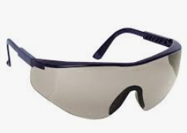 | სათვალეს აქვს წინა და გვერდითი დაცვა და პანორამული ხედვა. იდეალურად მოსახმარია მხედველობის სათვალესთან ერთად. მუქი ფერის. The glasses have front and side protection and panoramic vision. Ideal for use with dark prescription glasses. | წელიწადში ერთხელ და/ან მოთხოვნისამებრ / Once in a year and/or under request | pcs | 150 | 0 |  |  | 150 |  | 0
23 | სახის დამცავი ფარი / Face shield face shield | 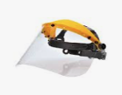 | სახის დამცავი ფარი თავზე სამაგრით, სამაგრს აქვს მარეგულირებელი. ფარი არის გამჭვირვალე, მისი გამოყენება შეიძლება სათვალესთან ერთადაც. უზრუნველყოფს დაცვას ქიმიური სითხეების შეშხეფებისგან, მეტალის ანასხლეტებისგან, გამოიყენება საჭრელი და სახეხი სამუშაოების შესრულებისას. ფარი დამზადებულია პოლიკარბონატისგან და დაბოლოებები დაცულია ალუმინის კანტებით. / Brouguard with clear vizor .Face shield with head strap, the strap has an adjuster. Provides protection against splashes of chemical liquids, metal splashes.The shield is transparent, it can be used together with glasses. | წელიწადში ერთხელ და/ან მოთხოვნისამებრ / Once in a year and/or under request | pcs | 387 | 14 | 30 | 2 | 433 |  | 0
24 | შემდუღებლის სათვალე / Welders safety glasses |  | შე მდუღებლის სათვალე პლასტმასის ჩარჩოთი და მუქი მინებით. ჩარჩოს გვერდებზე დატანილია ნახვრეტები ვენტილაციისთვის. თავზე ფიქსირდება ელასტიური, ზომაში რეგულირებადი ზონრით / Welder's glasses with plastic frame and dark lenses. The sides of the frame have holes for ventilation. It is fixed on the head with an elastic, size-adjustable zone. | წელიწადში ერთხელ და/ან მოთხოვნისამებრ / Once in a year and/or under request | pcs | 180 | 14 | 2 |  | 196 |  | 0
25 | შემდუღებლის ნიღაბი / Welding helmet |  | შემდუღებლის ნიღაბი, მარტივად ერგება თავს ავტომატურად რეგულირებადი ხრახნის საშუალებით. შესაძლებელია დამცავი მინის შეცვლა. ზომა: 8×11 სმ / The welder's mask adjusts easily with the self-adjusting screw. It is possible to replace the protective glass.Size: 8×11 cm | წელიწადში ერთხელ და/ან მოთხოვნისამებრ / Once in a year and/or under request | pcs | 116 | 8 | 1 |  | 125 |  | 0
26 | შემდუღებლის ნიღაბის მინა გამჭვირვალე / Welders mask glass large size white |  | უფერული მინა შემდუღებლის ნიღბისათვის. ზომა 110*80*3. დამუქება 0 Colorless glass for welder's protective face mask. size - 110*80*3 mm | წელიწადში ერთხელ და/ან მოთხოვნისამებრ / Once in a year and/or under request | pcs | 330 | 50 | 10 |  | 390 |  | 0
27 | შემდუღებლის ბიღაბის მინა მუქი / welder's mask glass dark large size | 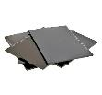 | მინა შემდუღებლის სახის დამცავი ნიღბისათვის.დამუქების დონე - 10. TH-10Tinted glass for welder's face shield. Darkening level - 10. size - 110*80*3 mm | წელიწადში ერთხელ და/ან მოთხოვნისამებრ / Once in a year and/or under request | pcs | 330 | 50 | 10 |  | 390 |  | 0
28 | სამუხლე / Protective Knee Pads |  | სამუხლე გელის და ჰაერის ბალიშებით. აქვს რეგულირებადი ასაფხრეწი შესაკრავი. დამზადებულია 100%-ით პოლიესტერისგან. / Weinuo WN010160 Knee pad with gel and air cushions. It has an adjustable fastening. Made of 100% polyester. | წელიწადში ერთხელ და/ან მოთხოვნისამებრ / Once in a year and/or under request | pcs | 260 | 4 | 2 | 2 | 268 |  | 0
29 | ხელთათმანი ქიმიური დაცვით / Acid resistant chemical resistance gloves | 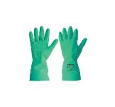 | ძლიერ ქიმიკატებთან სამუშაო ხელთათმანი დამზადებულია ნიტრილისაგან, შიდა ნაწილი დაფარულია ბამბით. ხელთათმანი იდეალური მოსახმარია სველ და მშრალ გარემოში. / Starline STL1815 Gloves for working with strong chemicals are made of nitrile, the inner part is covered with cotton. The glove is ideal for use in wet and dry environments. | წელიწადში ერთხელ და/ან მოთხოვნისამებრ / Once in a year and/or under request | Pair | 200 | 50 | 20 |  | 270 |  | 0
30 | ნეილონის (სამეურნეო) ხელთათმანი / Nylon gloves | 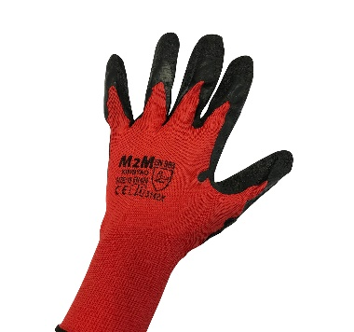 | წითელი ფერი სამუშაო ხელთათმანი, ხაოიანი ლატექსით დაფარული. წონა 55 გრ Red color work glove, covered with chamois latex. Weight 55 gr | ყოველ 3 თვეში ერთხელ და მოთხოვნისამებრ / in every 3 month and under request | Pair | 57000 | 2340 | 1000 | 300 | 60640 |  | 0
31 | კომბინირებული ხელთათმანი / combination gloves | 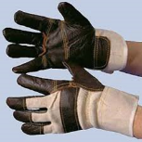 | კომბინირებული ხელთათმანი, რიგერი, გაუმჯობესებული ხილვადობით. დამზადებულია ნატურალური ტყავისა და ნაჭრის ჩანართებისაგან. Combination glove, rigger, with improved visibility. Made of natural leather and cloth inserts. | ყოველ 3 თვეში ერთხელ და მოთხოვნისამებრ / in every 3 month and under request | Pair | 12850 | 783 |  | 20 | 13653 |  | 0
32 | რეზინის ხელთათმანი / Rubber gloves |  | წითელი ხელთათმანი ბამბის სარჩულზე სრული პოლივინილქლორიდის დაფარვით. უზრუნველყოფს მაღალ მოქნილობას, ჭრაზე, ხეხვაზე და გაგლეჯაზე მედეგობას. High-sleeve, thick rubber gloves, PVC | ყოველ 3 თვეში ერთხელ და მოთხოვნისამებრ / in every 3 month and under request | Pair | 6400 | 100 |  |  | 6500 |  | 0
33 | შემდუღებლის ხელთათმანი / The glove is fire resistant | 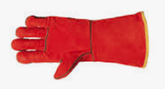 | ნატურალური ტყავის შემდუღებლის ხელთათმანი, წითელი ფერის. ნაკერები შესრულებულია ცეცხლგამძლე არამიდის ძაფით. გამძლეა მაღალი ტემპერატურისადმი ( 100°C-მდე). აქვს სარჩული. / Natural leather welding glove, red color. The seams are made with fire-resistant aramid thread. Resistant to high temperature (up to 100°C). has a suit | ყოველ 3 თვეში ერთხელ და მოთხოვნისამებრ / in every 3 month and under request | Pair | 1239 | 144 | 24 |  | 1407 |  | 0
34 | ლატექსის ხელთათმანი / Latex gloves | 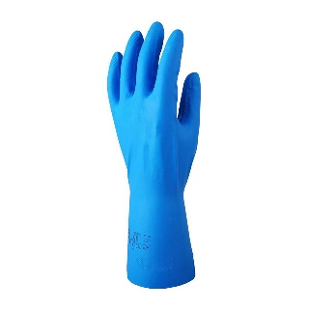 | საყოფაცხოვრებო ხელთათმანი,PVC , ზომა XL და 2 XL Powder-free glove provides protection against liquid - PVC , size: XL and 2 XL | ყოველ 3 თვეში ერთხელ და მოთხოვნისამებრ / in every 3 month and under request | Pair | 5450 | 0 | 500 |  | 5950 |  | 0
 | სულ ფასი ლარი დღგ-ს ჩთ / Total price Gel Inc VAT |  |  |  |  |  |  |  |  |  |  | 0

